상품제안서
A5(25절) 양장밴드 붙임식 다이어리 | 상품코드: F08977

 |  |  |  |  |  |  | 02-412-0044 | www.easy1.co.kr
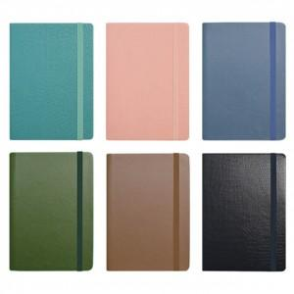

【상세/제작정보】 | * 성수기 및 제작공장 작업량에 따라 납기 달라질 수 있습니다. * 속지-기본 노트식 *박 인쇄크가 7*2cm

【인쇄/포장옵션】 | 불박, 금박, 은박 / OPP(비닐)

【공급단가】 | 수량 | 200~ | 500~ | 1,000~ | 3,000~ | 5,000~
*VAT별도 | 단가 | 8,060원 | 7,930원 | 7,750원 | 7,440원 | 7,130원

【상품 URL】 | http://www.easy1.co.kr/src/goods_detail.php?gdno=8977

